レイアウト
EDI管理システムプロジェクト | 画面設計書
 | ドキュメント名 | 画面設計書_稟議承認.
 | チャプター名 | レイアウト

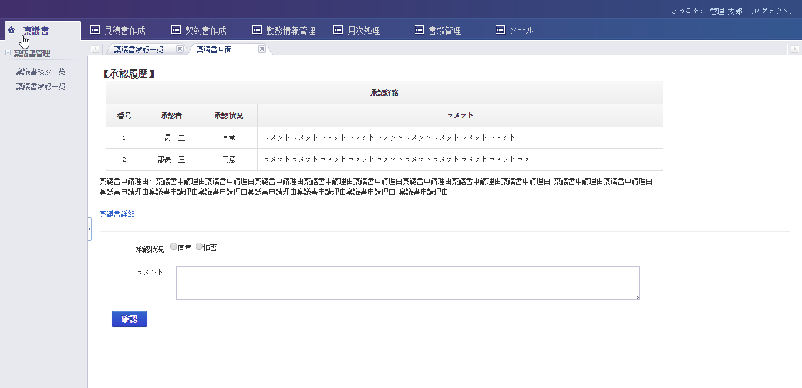
画面イメージ
最新画面参照

